Лист1
 |  |  |  | ФИО | <Митрофанова Мария Викторовна>
 |  |  |  | E-mail | Marymitt@gmail.com

ID | Приоритет | Браузер | Заголовок | Место | Описание проблемы | Шаги | Скриншот | Комментарий
BR-1 | Высокий | Chromium-Gost, Версия 100.0.4896.88 (Официальная сборка), (32 бит) | Сервис не информирмирует пользователя о результатах отправки заявки (ч.1) | Главная страница отправки формы http://******.ru/ | После нажатия на кнопку отправки формы, не появляется какой-либо информации о том, что произошло. Пользователь не знает, отправлена ли форма. Можно только успеть заметить, что страница перезагружается, а также, что подгруженный файл обнуляется. | 1. Заполнить/незаполнять форму 2. Нажать на кнопку отправки формы | 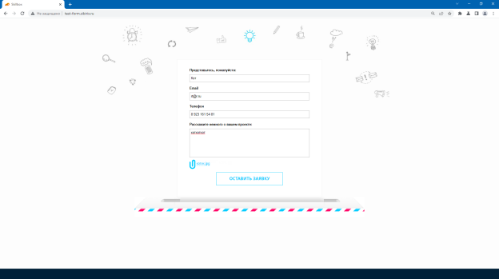 | Вид страницы до нажатия на кнопку отправки формы
 |  |  | (ч.2) |  |  |  | 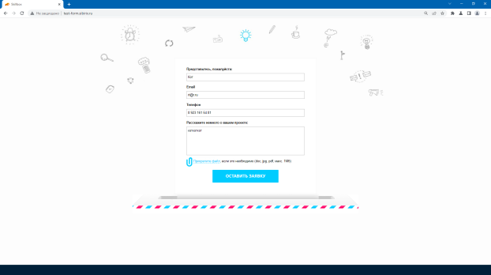 | Вид страницы после нажатия на кнопку отправки формы
BR-2 | Средний | Chromium-Gost, Версия 100.0.4896.88 (Официальная сборка), (32 бит) | Не всегда выводится сообщение об обязательности заполнения поля "Расскажите немного о вашем проекте:" | Поле "Расскажите немного о вашем проекте:" в форме обратной связи | Сообщение у поля "Расскажите немного о вашем проекте:" не выводится, если оставить пустыми все поля в форме. Напротив остальных незаполненных полей сообщение выводится. | 1. Оставить все поля пустыми. 2. Нажать ЛКМ на кнопку "Оставить заявку" | 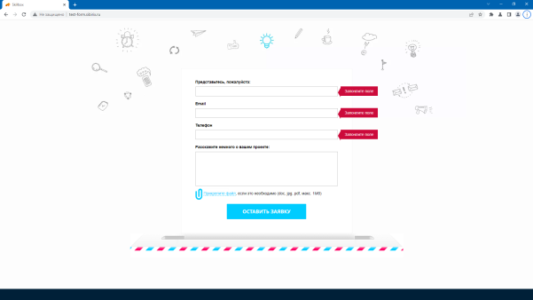 | Учитывая, что мне в итоге удалось получить сообщение у четвёртого поля, я сделала вывод, что поле является обязательным.
BR-3 |  | Chromium-Gost, Версия 100.0.4896.88 (Официальная сборка), (32 бит) | Неочевидность условий получения сообщения о необходимости заполнения поля "Расскажите немного о вашем проекте:" | Поле "Расскажите немного о вашем проекте:" в форме обратной связи | Сообщение о необходимости заполнения поля "Расскажите немного о вашем проекте:" возникает только тогда, когда первое и третье поле заполнено в соответствии с выявленными требованиями, второе поле (почта) заполнено в формате, содержащем символы "@" и "." и знак в английской раскладке после точки количеством не менее 1 | 1. Поле "Представьтесь, пожалуйста:" заполнить текстовыми символами (русская раскладка, 3 символа, значение "Кот") 2. Поле "Email" заполнить адресом в формате "rt@r.r" (англ. раскладка, 6 символов) 3. Поле "Телефон" заполнить номером в формате "8 923 161 54 81" (15 символов - 11 цифр, 4 пробела) 4. поле "Расскажите немного о вашем проекте:" оставить пустым 5. Нажать на кнопку "Оставить заявку" | 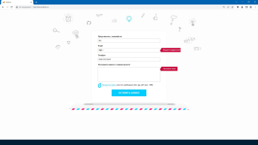 | Если ввести поля с именем и телефоном в соответствии с выявленными требованиями, поле с эл. почтой заполнить в формате "rt@r." без знаков после точки, а поле о проекте не заполнять, сообщения об обязательности его заполнения не появляется. Если вернуться к полю с эл. почтой и добавить "r" после точки, появляется сообщение о необходимости заполнения поля о проекте. Ситуация повторяется, если снова удалить знак после точки. Мне удалось найти только такой формат некорректно введённого адреса эл. почты с точки зрения системы, который позволяет вызвать сообщение о необходимости заполнения поля "Расскажите немного о вашем проекте:", во всех остальных случаях, требуется, чтобы почта была введенна в таким образом, чтобы сообщение о некорректно введенном адресе не возникло (наличие знака "@", "." и не менее двух знаков после точки в английской раскладке)
BR-4 | Низкий | Chromium-Gost, Версия 100.0.4896.88 (Официальная сборка), (32 бит) | Не отображается проверка заполнения обязательных полей в реальном времени | Все обязательные поля формы | Сообщения о необходимости заполнения полей не появляются, когда пользователь оставляет их незаполненными (таб/отщелкивание ЛКМ в другое поле или место на странице) пока пользователь не предпримет попытку отправки формы | 1. TAB или клик ЛКМ в поле "Представьтесь, пожалуйста:" 2. TABом или кликами ЛКМ пройти до конца формы | 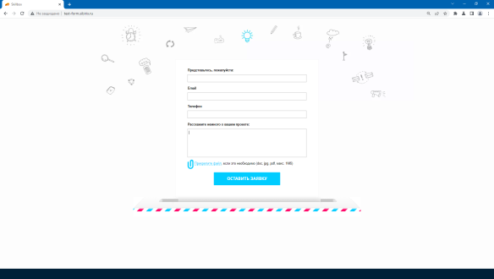 | Можно предположить, что здесь эта функция отключена т.к. не требуется, но я решила рассмотреть её, т.к. в поле для ввода электронной почты при определённых условиях всплывающие сообщения в реальном времени всё-таки работают. . Сообщения отсутствуют, но они появятся, если пользователь нажмет на кнопку отправки формы. . Мне пришлось поставить в последнем поле пробел и выделить его, чтобы имитировать курсор на скрине (не ловился...)
BR-5 | Низкий | Chromium-Gost, Версия 100.0.4896.88 (Официальная сборка), (32 бит) | Некорректно отображается результат проверки формата заполнения адреса электронной почты в реальном времени когда заполнены поля "Представьтесь, пожалуйста:" и "Телефон" (ч.1) | Всплывающее информационное сообщение поля "Email" в форме обратной связи | Сообщение "Введите корректный E-mail" не появляется, в случае, если в электронном адресе после точки введён 1 символ до нажатия на кнопку отправки формы, однако, оно успешно отображается, если после точки введено 0 символов, либо введён спец.символ, либо символ на русской раскладке без необходимости отправки формы | 1. Поля "Представьтесь, пожалуйста:" и "Телефон" заполнить в соответствии с выявленными требованиями. Поле о проекте можно не заполнять. 2. Поле "Email" заполнить адресом в формате "sfsef@df.2" (1 символ почле точки) 3. Подождать, или перейти в другое поле табом или ЛКМ | 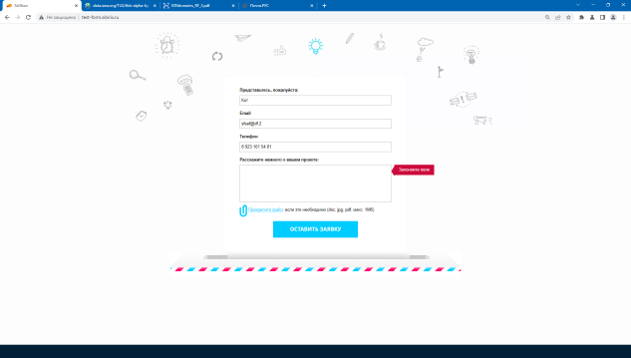 | Сообщение не появляется. Опытным путём установлено, что поле, предназначенное для внесения адреса электронной почты, принимает не все существующие символы (а также не в любом местоположении адреса) и совершенно не принимает текст на русской раскладке). Поле выдаёт ошибку в случае если пользователь вводит менее 2х символов после точки, но увидеть её мы можем только после попытки отправки формы, а не в реальном времени. УСЛОВИЯ: заполнены первое и третье поле.
 |  |  | (ч.2) |  |  | 4. Нажать на кнопку отправки формы. | 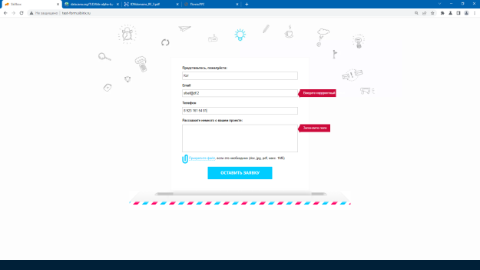 | После попытки отправки формы, сообщение появилось.
BR-6 | Средний | Chromium-Gost, Версия 100.0.4896.88 (Официальная сборка), (32 бит) | Не отображается результат проверки формата заполнения адреса электронной почты в реальном времени и после попытки отправки формы когда одно или оба поля "Представьтесь, пожалуйста:" и/или "Телефон" оставлены пустыми. (ч.1) | Всплывающее информационное сообщение поля "Email" в форме обратной связи | Сообщение о некорректно введенном эмэйле не появляется, когда первое или третье поле не заполнено. Проявляется в реальном времени и после попытки отправки формы. | 1. Заполнить поле "Представьтесь, пожалуйста:" в соответствии с выявленными требованяими 2. Заполнить поле "Email" адресом в формате "rt@r.r" (1 символ почле точки) 3. Оставить пустым поле "Телефон" 4. Заполнить или оставить пустым поле о проекте. 5. Подождать, использовать таб или отщелкнуть ЛКМ в другую область | 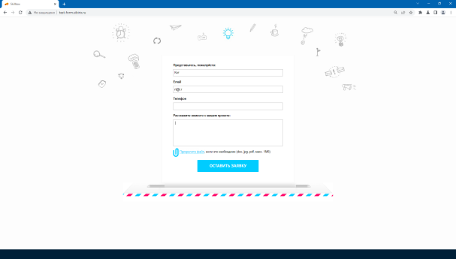 | Сообщение не появляется.
 |  |  | (ч.2) |  |  | 6. Нажать на кнопку отправки формы. | 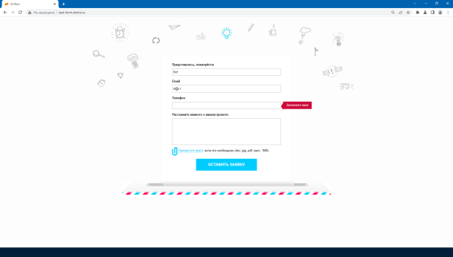 | Появляется сообщение о необходимости заполнения поля "Телефон", но нужного сообщения об адресе эл. почты не появляется.
BR-7 | Высокий | Chromium-Gost, Версия 100.0.4896.88 (Официальная сборка), (32 бит) | Поля "Представьтесь, пожалуйста:" и "Телефон" принимают специальные символы и цифры (ч.1) | Поля "Представьтесь, пожалуйста:" и "Телефон" в форме обратной связи | Поля "Представьтесь, пожалуйста:" и "Телефон" допускает ввод специальных символов и цифр, форма не выдает сообщения об ошибке. | 1. Ввести в поля "Представьтесь, пожалуйста:" и "Телефон" тестовые данные " | 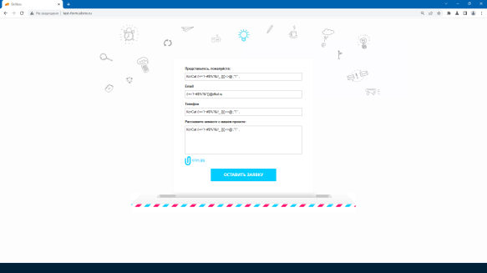 | Чаще всего в подобных полях стоит запрет на приём такого рода данных в т.ч. для обеспечения безопасности. Не рассматриваю с этой точки зрения поле о проекте, т.к. предполагаю, что там могут понадобиться символы.
 |  |  | (ч.2) |  |  | 2. Нажать кнопку отправки формы | 
BR-8 | Средний | Chromium-Gost, Версия 100.0.4896.88 (Официальная сборка), (32 бит) | Поля "Представьтесь, пожалуйста:", "Email" и "Телефон" имеют ограничение на ввод в количестве 250 символов. | Поля "Представьтесь, пожалуйста:", "Email" в форме обратной связи | Поля "Представьтесь, пожалуйста:", "Email" и "Телефон" имеют ограничение на ввод в количестве 250 символов, что скорее всего превышает необходимое количество для ввода данных, соответствующих полям. | 1. Открыть в браузере дополнительные инструменты/инструмент разработчика 2. Найти каждое поле и посмотреть установленные ограничения. | 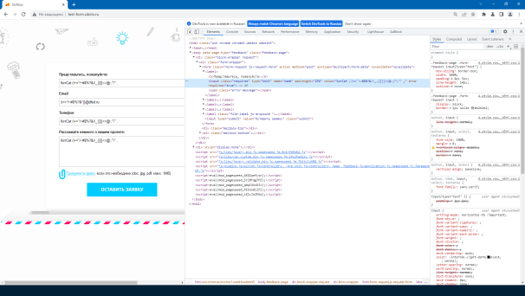
BR-9 | Высокий | Chromium-Gost, Версия 100.0.4896.88 (Официальная сборка), (32 бит) | Отсутствует ограничение на максимальное количетсво внесённых символов в поле "Расскажите немного о вашем проекте:", (ч. 1) | Поле "Расскажите немного о вашем проекте:" в форме обратной связи | Поле "Расскажите немного о вашем проекте:" ползволяет вносить в него огромное количество символов, когда они внесены, страница грузится заметно медленнее, переход между браузерами и иными программами замедляется (подвисает) | 1. Открыть в браузере дополнительные инструменты/инструмент разработчика 2. Найти поле "Расскажите немного о вашем проекте:" и посмотреть установленные ограничения. 3. Ввести в поле "Расскажите немного о вашем проекте:" 708454 символа | 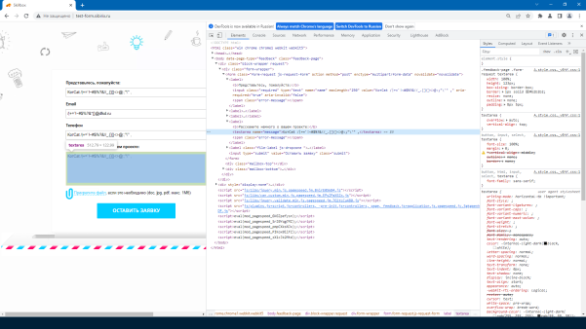
 |  |  | (ч.2) |  |  |  | 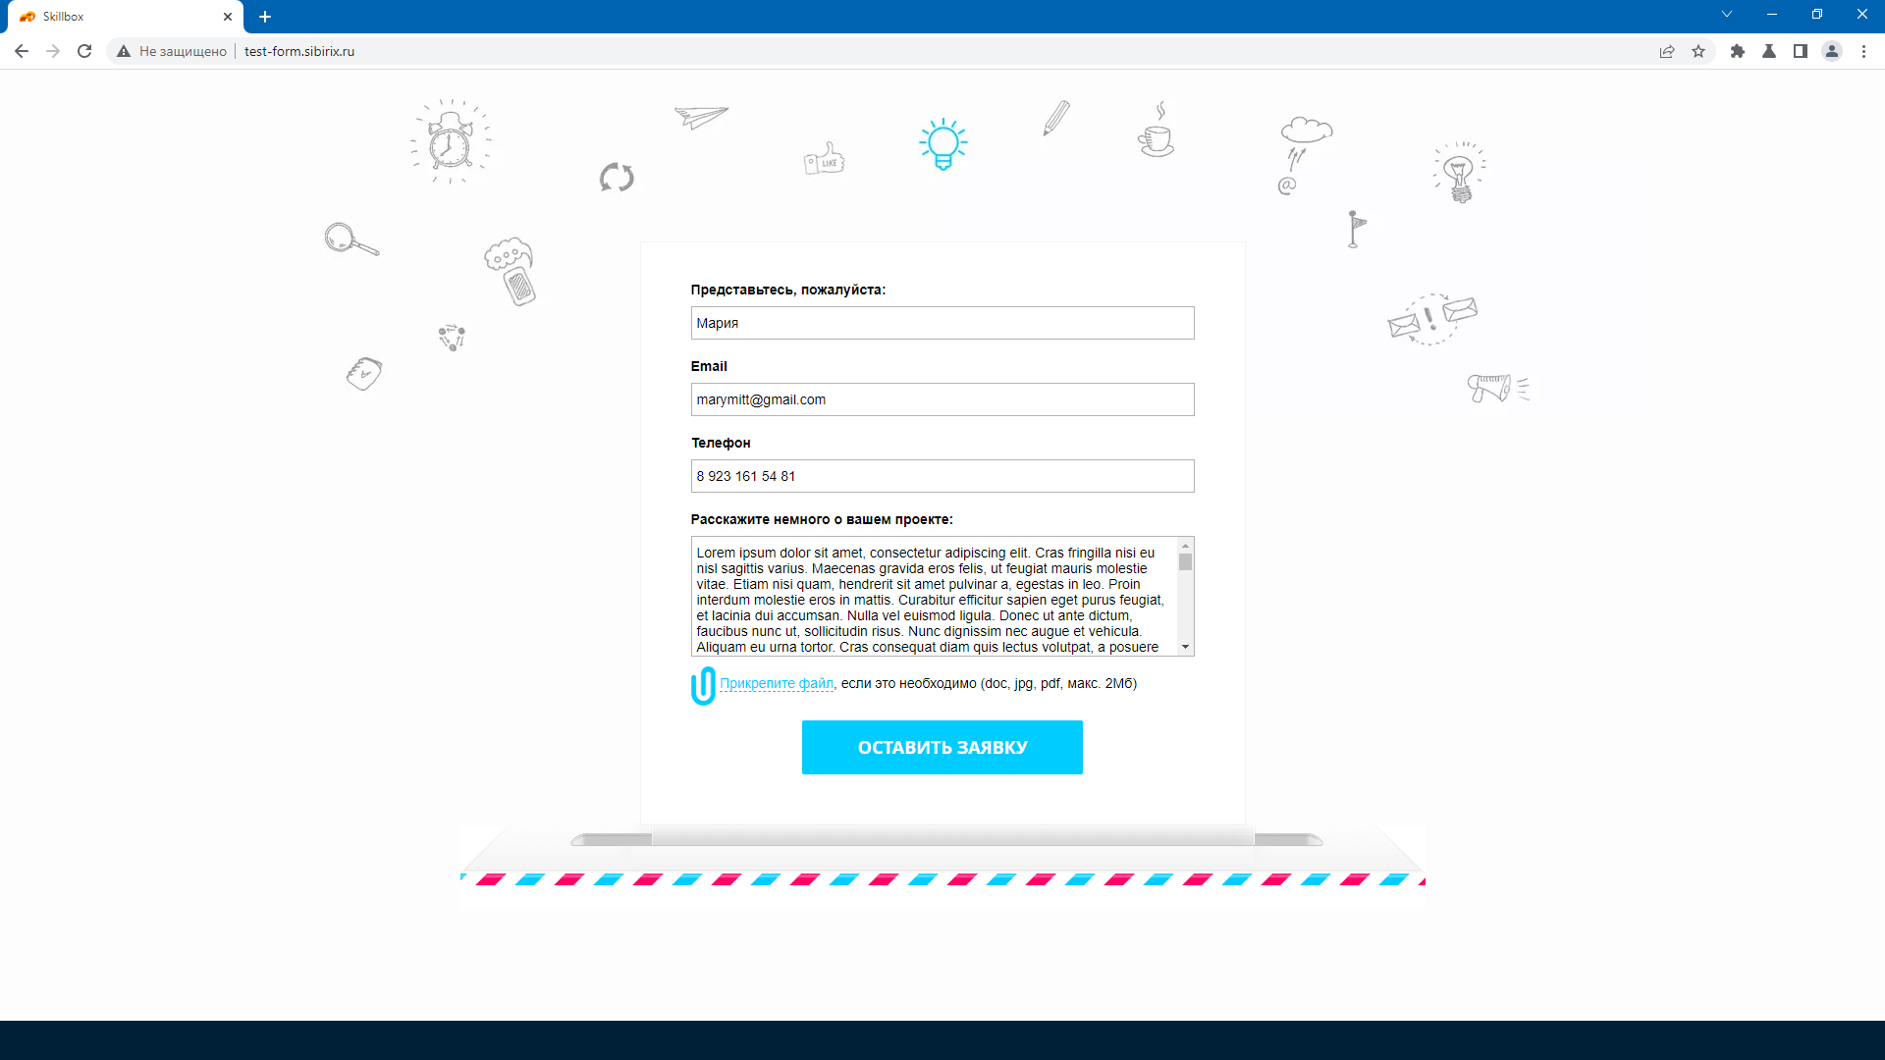
 |  |  | (ч.3) |  |  |  | 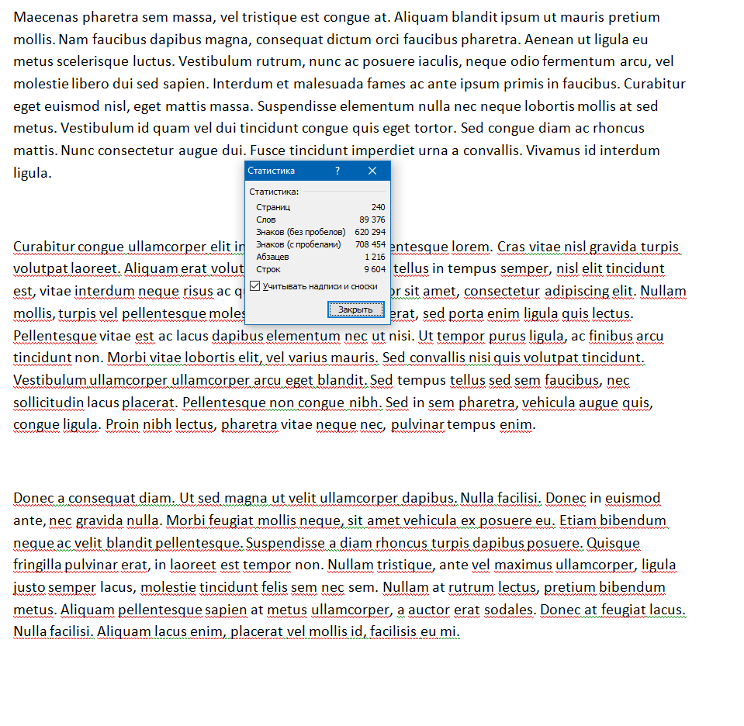
BR-10 | Средний | Chromium-Gost, Версия 100.0.4896.88 (Официальная сборка), (32 бит) | Отсутствует возможность удалить выбранный файл на стадии заполнения формы | Кнопка "Прикрепите файл, если это необходимо" (doc, jpg, pdf, макс. 1Мб)" | У пользователя отсутствует возможность удалить выбранный для отправки файл, нет соответствующей кнопки. Удалить можно только снова нажав на "прикрепить файл" и закрыв всплывающее для выбора файла окно | 1. Нажать на кнопку "Прикрепите файл, если это необходимо" 2. Выбрать файл | 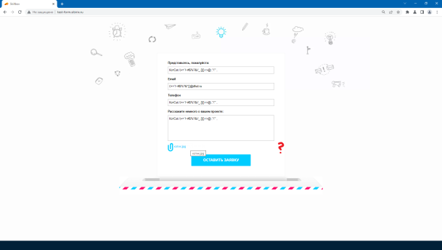
BR-11 | Низкий | Chromium-Gost, Версия 100.0.4896.88 (Официальная сборка), (32 бит) | Не производится проверка размера загружаемого файла до нажатия кнопки отправки формы (ч.1) | Кнопка "Прикрепите файл, если это необходимо" (doc, jpg, pdf, макс. 1Мб)" | Сервис позволяет выбрать для загрузки указанный в требованиях типа файла, любого размера и только после нажатия на кнопку отправки сообщает и несоответствии выбранного файла. | 1. Нажать на кнопку "Прикрепите файл, если это необходимо" 2. Выбрать файл jpg размером 1,68 мб 3. Подождать | 
 |  |  | (ч.2) |  |  | 4. нажать на кнопку отправки формы. | 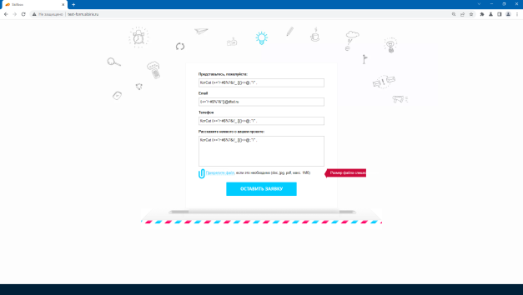
BR-12 | Средний | Chromium-Gost, Версия 100.0.4896.88 (Официальная сборка), (32 бит) | Не производится проверка типа загружаемого файла в реальном времени и после нажатия кнопки отправки формы (ч.1) | Кнопка "Прикрепите файл, если это необходимо" (doc, jpg, pdf, макс. 1Мб)" | Сервис позволяет выбрать для загрузки любой файл и только после нажатия на кнопку отправки сообщает и несоответствии выбранного файла. | 1.Нажать на кнопку "Прикрепите файл, если это необходимо" 2. Выбрать файл mp4 размером 27,7 Кб 3. Подождать | 
 |  |  | (ч.2) |  |  | 4. нажать на кнопку отправки формы. | 
BR-13 | Низкий | Chromium-Gost, Версия 100.0.4896.88 (Официальная сборка), (32 бит) | При использовании клавиши TAB для перехода по форме не отображается как активная кнопка выбора файла | Кнопка "Прикрепите файл, если это необходимо" (doc, jpg, pdf, макс. 1Мб)" | При использовании клавиши TAB для перехода по форме не отображается как активная кнопка выбора файла, но при этом, она доступна для активации клавишей Enter | 1. 5 раз нажать на клавиатуре TAB и 1 раз Enter | Видео - TAB не отображается на кнопке загруки файла и не воздействует на кнопку отправки.avi | Прилагаю видео к письму
BR-14 | Низкий | Chromium-Gost, Версия 100.0.4896.88 (Официальная сборка), (32 бит) | Клавишей TAB невозможно выбрать кнопку отправки формы и активировать её | Кнопка "Оставить заявку" | При использовании клавиши TAB для перехода по форме не отображается как активная кнопка"Оставить заявку", не становится доступной и её невозможно использовать никак кроме мыши | 1. Попробовать найти кнопку "Оставить заявку" с помощью кнопки TAB | Видео - TAB не отображается на кнопке загруки файла и не воздействует на кнопку отправки.avi | Прилагаю видео к письму
BR-15 | Низкий | Chromium-Gost, Версия 100.0.4896.88 (Официальная сборка), (32 бит) | Зона активности кнопки "Прикрепите файл, если это необходимо" выделена некорректно. | Кнопка "Прикрепите файл, если это необходимо" (doc, jpg, pdf, макс. 1Мб)" | В показанной зоне не происходит изменения курсора на курсор, отображающий активный элекмент (рука), однако элемент активен и приводит к открытию окна выбора файла | 1. Навести мышь на текст "Прикрепите файл, если это необходимо" и посмотреть как изменится курсор. 2. С помощью DevTools изучить элемент. | 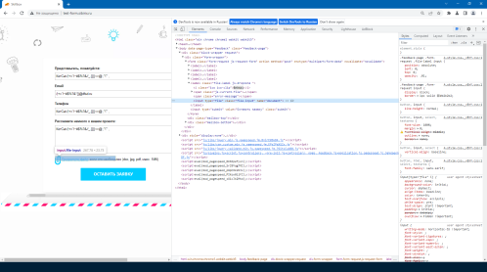
BR-15 | Низкий | Chromium-Gost, Версия 100.0.4896.88 (Официальная сборка), (32 бит) | Вторая активная зона/кнопка "Прикрепите файл, если это необходимо" обнаружена (ч.1) | Кнопка "Прикрепите файл, если это необходимо" (doc, jpg, pdf, макс. 1Мб)" | В показанной зоне происходит изменения курсора на курсор, отображающий активный элекмент (рука), элемент активен и приводит к открытию окна выбора файла, однако он находится под элементом, описанном в предыдущей строке | 1. Навести мышь на текст "Прикрепите файл, если это необходимо" и посмотреть как изменится курсор, вокруг, за пределами текста он меняется. 2. С помощью DevTools изучить элемент. | 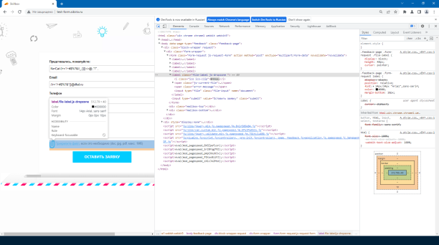
 |  |  | (ч.2) |  |  |  | 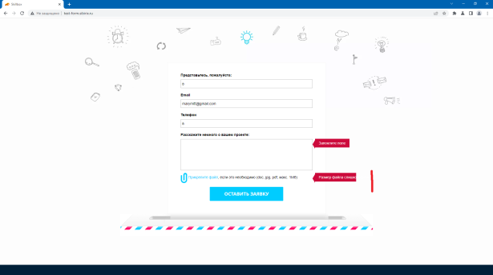 | Активная зона продолжается до красной черты (меняется курсор и открывается окно выбора файла)
BR-16 | Низкий | Chromium-Gost, Версия 100.0.4896.88 (Официальная сборка), (32 бит) | Орфографические ошибки в инфмормационных сообщениях "Введите коррректный E-mail" и "Запонлите поле" | Всполывающие информационные сообщения у полей для заполнения "Представьтесь, пожалуйста:", "Email", "Телефон" и "Расскажите немного о вашем проекте:" | Информационны сообщения полей "Представьтесь, пожалуйста:", "Email", "Телефон" и "Расскажите немного о вашем проекте:" содержат орфографические ошибки"Введите коррректный E-mail" и "Запонлите поле" | 1. Добиться отображения информационных сообщений | 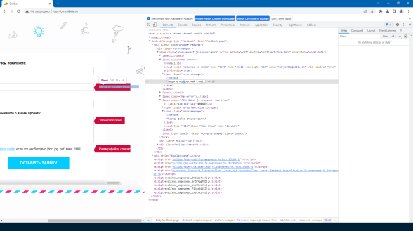
BR-17 | Средний | Chromium-Gost, Версия 100.0.4896.88 (Официальная сборка), (32 бит) | Информационные сообщения "Заполните поле" и "Размер файла слишком велик" обрезаны, видны не полностью. | Всплывающие информационные сообщения "Заполните поле" и "Размер файла слишком велик" | Информацию из информационных полей Информационные сообщения "Заполните поле" и "Размер файла слишком велик" не видно полность. Но догадаться о чем идёт речь, можно. | 1. Добиться отображения информационных сообщений | 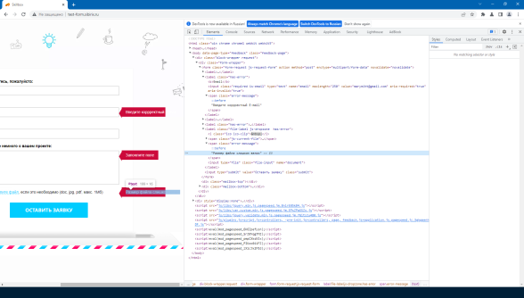
BR-18 | Средний | Chromium-Gost, Версия 100.0.4896.88 (Официальная сборка), (32 бит) | Неверный масштаб отоборажения страницы при открытии её в мобильном браузере (ч. 1) | Главная страница отправки формы http://******.ru/ | При попытке открыть страницу в мобильном браузере, она отображается некорректно. Неверный масштаб. Страница не адаптирована для использования на мобильном устройстве. При масштабировании страницы на устройстве, она "уплывает" в верхнюю часть экрана, оставляя винизу белое пространство. | 1. Открыть страницу в мобильном браузере | 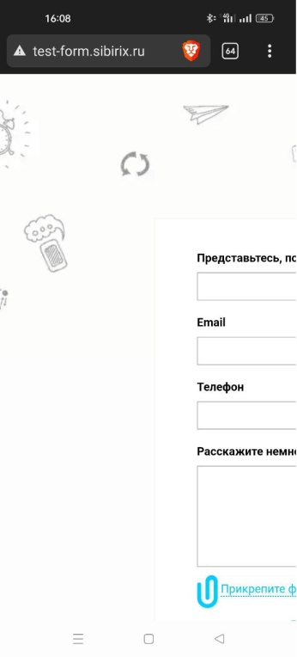
 |  |  | (ч. 2) |  |  | 2. С помощью DevTools изучить элемент. | 